Sheet1
ＮＰＯ法人フローラファミリー工事箇所一覧表①

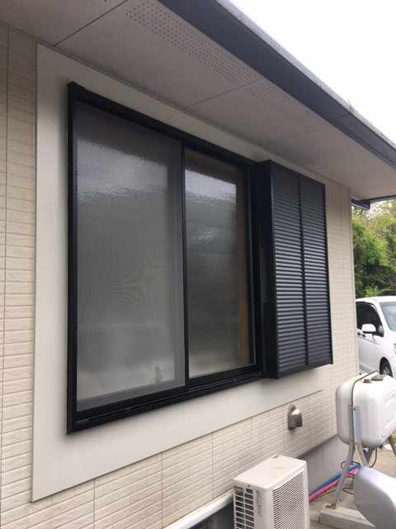

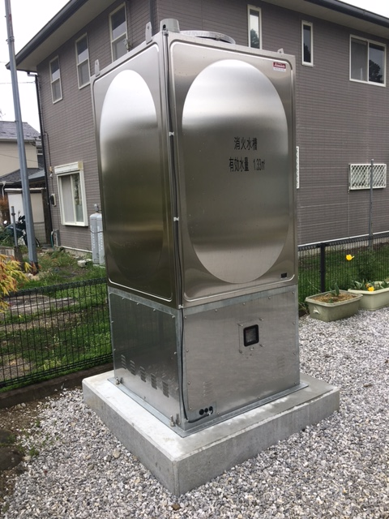

１階居室３ 窓
消火水槽

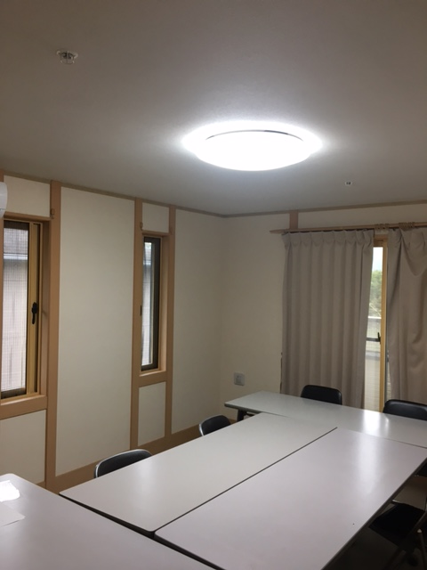
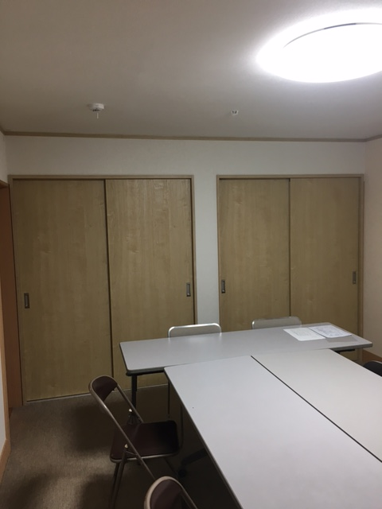

２階居室５
２階居室５・・・新設クローゼット

ＮＰＯ法人フローラファミリー工事箇所一覧表②

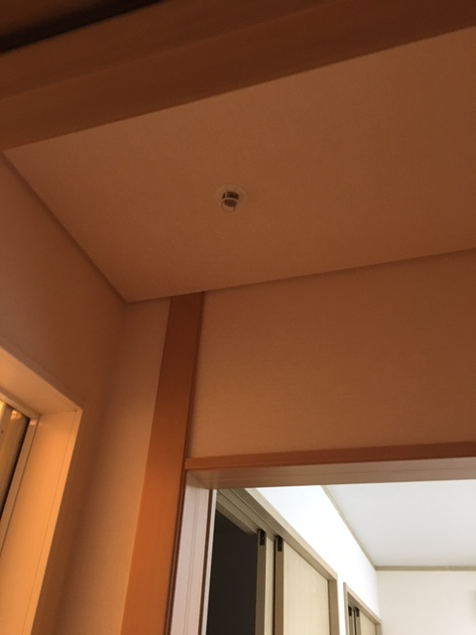
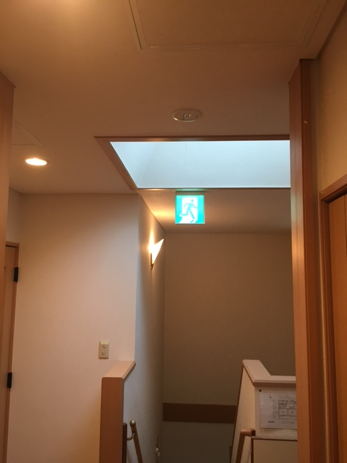

２階居室５前廊下
２階廊下

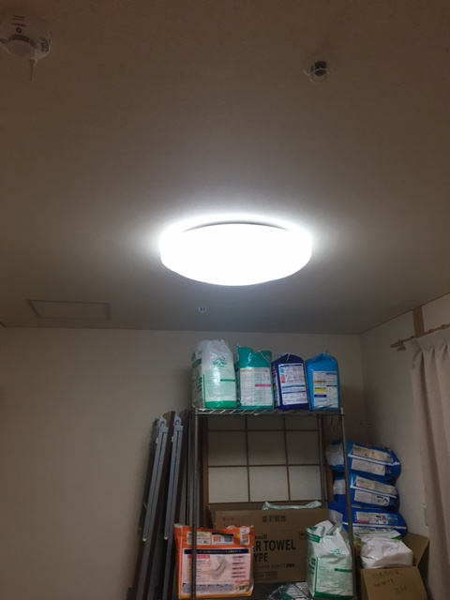
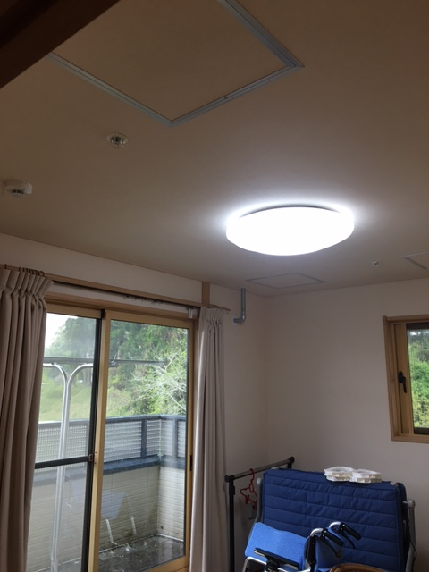

２階居室６
２階居室７

ＮＰＯ法人フローラファミリー工事箇所一覧表③

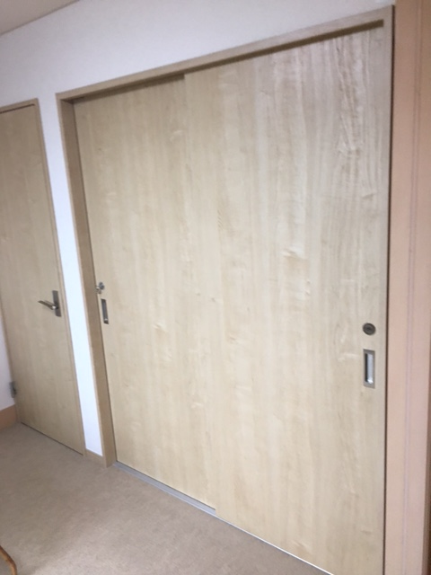
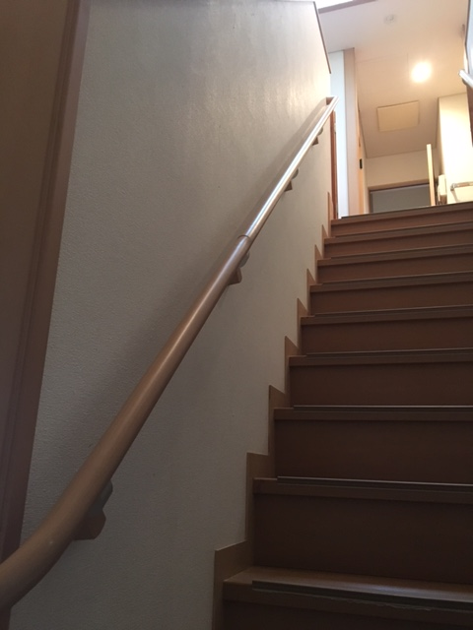

２階居室７・・・新設クローゼット
階段新設手すり

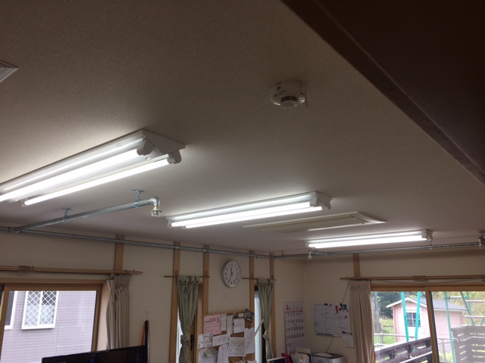

食堂

ＮＰＯ法人フローラファミリー工事箇所写真一覧表④

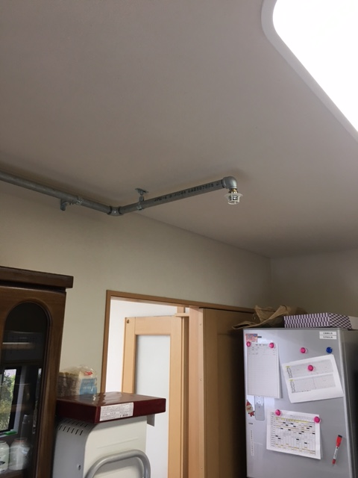
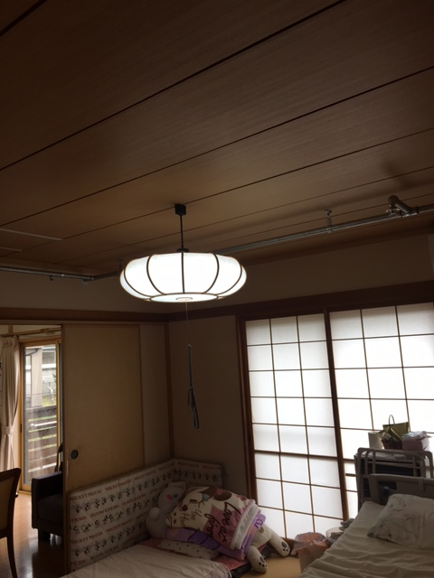

キッチン
１階居室１

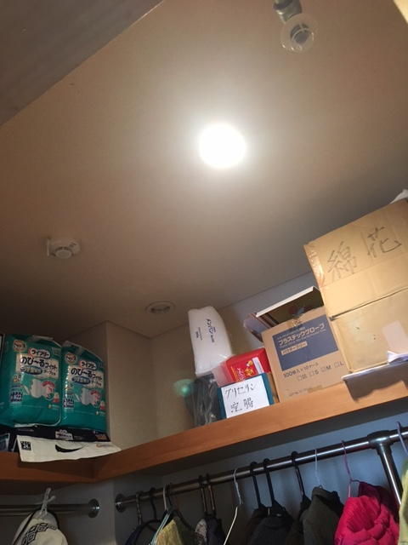
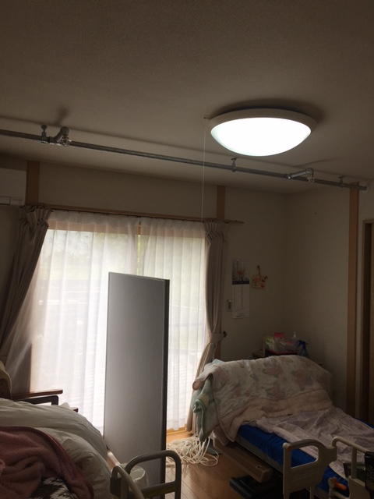

１階居室１クローゼット
１階居室２

ＮＰＯ法人フローラファミリー工事箇所一覧表⑤

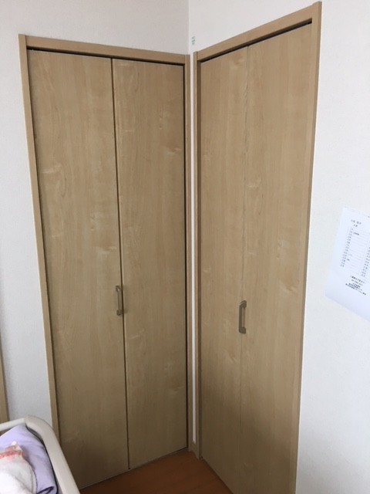
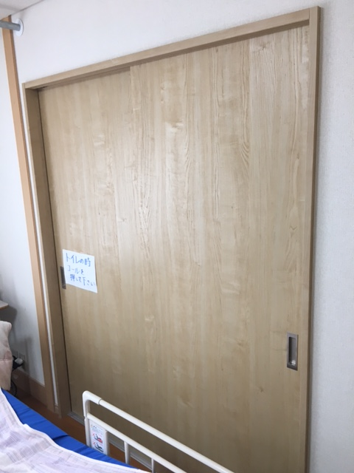

１階居室２・・・新設収納
１階居室２・・・クローゼット

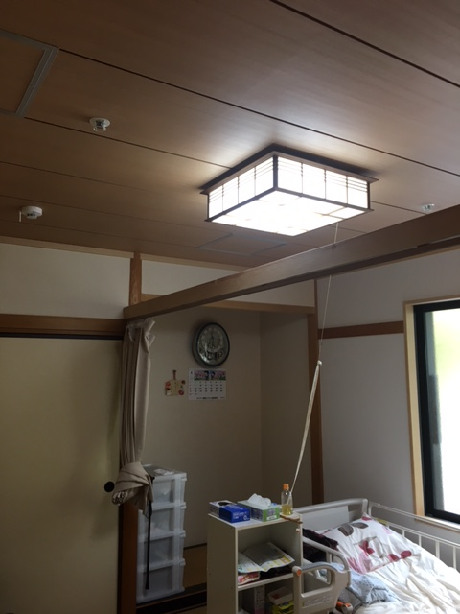
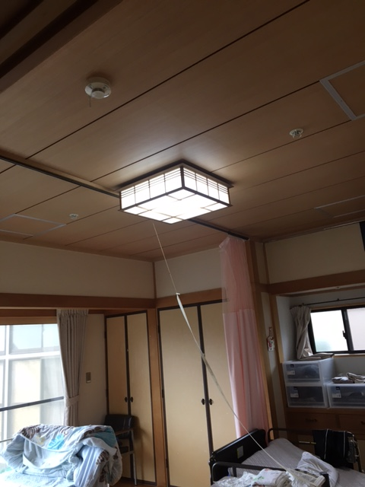

１階居室３
１階居室４

ＮＰＯ法人フローラファミリー工事箇所一覧表⑥

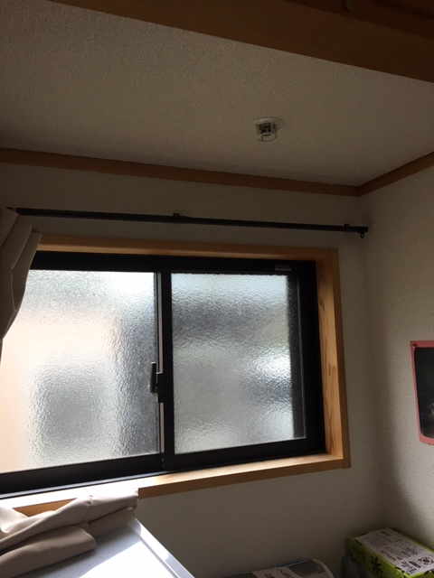
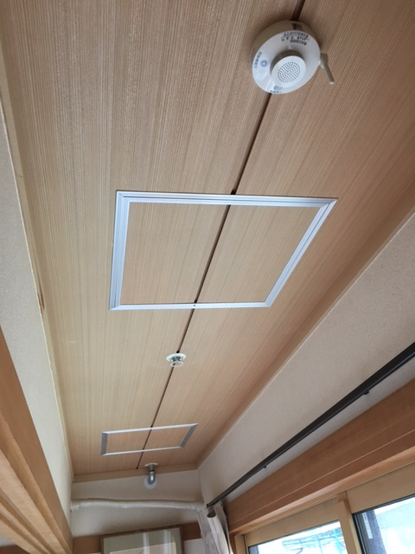

１階居室４・・・広縁
１階居室４・・・床の間①

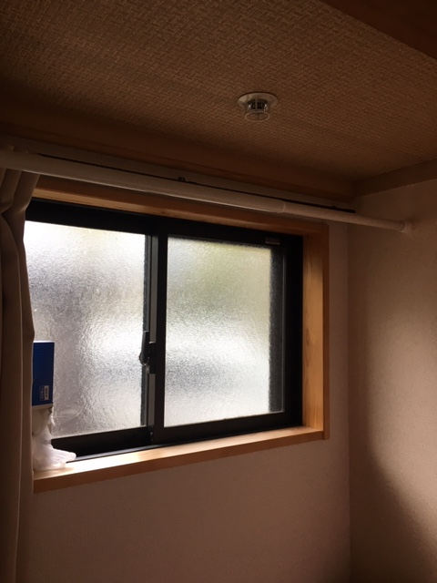
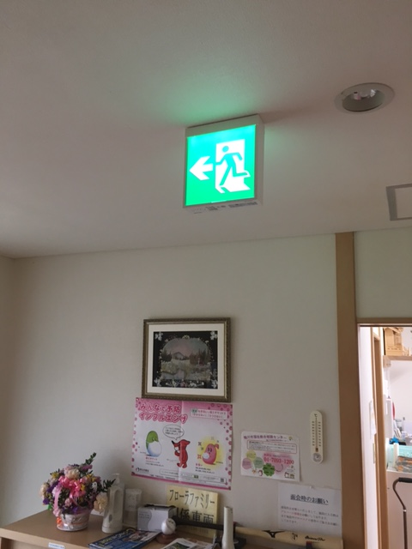

１階居室４・・・床の間②
１階廊下

ＮＰＯ法人フローラファミリー工事個所一覧表⑦

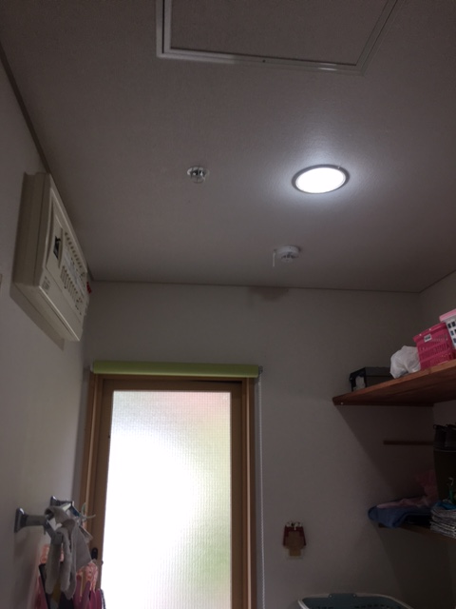
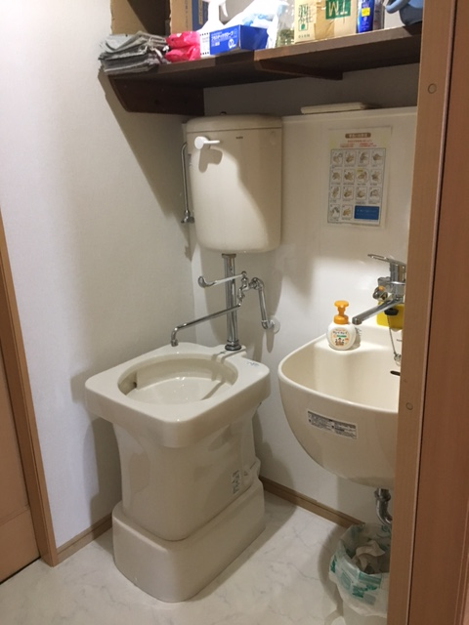

１階洗面脱衣室
１階新設汚物・洗濯室

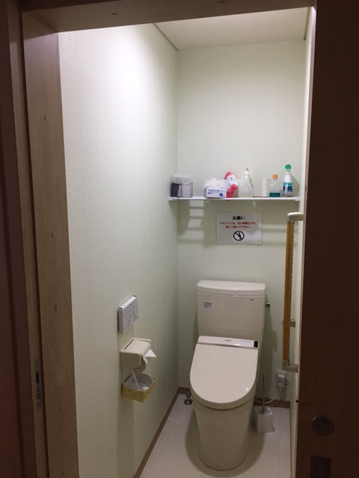

１階新設トイレ

